A)
Insumo 1 |  |  |  |  |  | Insumo 2
Desde/A | B | C | D | E | F | Desde/A | B | C | D | E | F
A | 83 | 0 | 21 | 3 | 57 | A | 21 | 50 | 0 | 0 | 34
B |  | 14 | 50 | 33 | 9 | B |  | 26 | 18 | 80 | 0
C |  |  | 0 | 24 | 64 | C |  |  | 29 | 7 | 42
D |  |  |  | 17 | 0 | D |  |  |  | 28 | 22
E |  |  |  |  | 0 | E |  |  |  |  | 39

"Si el flujo total de insumos entre cada pareja de departamentos, supera o iguala las 50 unidades, entonces, debido al aprovechamiento de economías de escala, se logra una reducción del costo variable directo de cada insumo de un 35%"
Flujo Total de Insumos
Desde/A | B | C | D | E | F
A | 104 | 50 | 21 | 3 | 91
B | 0 | 40 | 68 | 113 | 9
C | 0 | 0 | 29 | 31 | 106
D | 0 | 0 | 0 | 45 | 22
E | 0 | 0 | 0 | 0 | 39

Costo Variable directo Insumo 1 |  |  |  |  |  | Costo Variable directo Insumo 2 |  |  |  |  |  | Tipo de Insumo | Costo Variable Directo ($/unidad) | Costo Variable Directo -35% ($/unidad)
Desde/A | B | C | D | E | F | Desde/A | B | C | D | E | F | Insumo 1 | 80 | 52
A | 4316 | 0 | 1680 | 240 | 2964 | A | 819 | 1950 | 0 | 0 | 1326 | Insumo 2 | 60 | 39
B | 0 | 1120 | 2600 | 1716 | 720 | B | 0 | 1560 | 702 | 3120 | 0
C | 0 | 0 | 0 | 1920 | 3328 | C | 0 | 0 | 1740 | 420 | 1638
D | 0 | 0 | 0 | 1360 | 0 | D | 0 | 0 | 0 | 1680 | 1320
E | 0 | 0 | 0 | 0 | 0 | E | 0 | 0 | 0 | 0 | 2340

Costos Variables directos totales
Desde/A | B | C | D | E | F
A | 5135 | 1950 | 1680 | 240 | 4290
B | 0 | 2680 | 3302 | 4836 | 720
C | 0 | 0 | 1740 | 2340 | 4966
D | 0 | 0 | 0 | 3040 | 1320
E | 0 | 0 | 0 | 0 | 2340

"Se incurre en una supervisión con un costo variable indirecto de $250, cada vez que el flujo total de insumos entre cada pareja de departamentos excede las 35 unidades"
Flujo Total de Insumos
Desde/A | B | C | D | E | F
A | 104 | 50 | 21 | 3 | 91
B | 0 | 40 | 68 | 113 | 9
C | 0 | 0 | 29 | 31 | 106
D | 0 | 0 | 0 | 45 | 22
E | 0 | 0 | 0 | 0 | 39

Costos Variables Indirectos |  |  |  |  |  | Rangos de Costos Variables Indirectos
Desde/A | B | C | D | E | F | 0 - 35 |  | 0
A | 500 | 250 | 0 | 0 | 500 | 36 - 70 |  | 250
B |  | 250 | 250 | 750 | 0 | 71 - 105 |  | 500
C |  |  | 0 | 0 | 750 | 106 - 140 |  | 750
D |  |  |  | 250 | 0
E |  |  |  |  | 250

Costos Totales
Desde/A | B | C | D | E | F
A | 5635 | 2200 | 1680 | 240 | 4790
B | 0 | 2930 | 3552 | 5586 | 720
C | 0 | 0 | 1740 | 2340 | 5716
D | 0 | 0 | 0 | 3290 | 1320
E | 0 | 0 | 0 | 0 | 2590

B)
Costos Totales |  |  |  |  |  | Mínimo Flujo de Costos Totales = | 240
Desde/A | B | C | D | E | F | Máximo Flujo de Costos Totales = | 5716
A | 5635 | 2200 | 1680 | 240 | 4790 | Amplitud del Intervalo = | 1095.2
B |  | 2930 | 3552 | 5586 | 720
C |  |  | 1740 | 2340 | 5716
D |  |  |  | 3290 | 1320
E |  |  |  |  | 2590

Rango |  | Letra | Valor
240 | 1335 | U | 1
1335 | 2430 | O | 3
2430 | 3526 | I | 9
3526 | 4621 | E | 27
4621 | 5716 | A | 81
"Se considera trascendente que los departamentos B y C no queden juntos. Además, se cree que es imprescindible que los departamentos C y D, tengan adyacencia entre sí"
MATRIZ REL
Desde/A | B | C | D | E | F
A | A | O | O | U | A
B |  | X | E | A | U
C |  |  | A | O | A
D |  |  |  | I | U
E |  |  |  |  | I

C) y D)
Rango |  | Letra | Valor
240 | 1335 | U | 1
1335 | 2430 | O | 3
2430 | 3526 | I | 9
3526 | 4621 | E | 27
4621 | 5716 | A | 81

MATRIZ REL
Desde/A | B | C | D | E | F
A | A | O | O | U | A
B | 0 | X | E | A | U
C | 0 | 0 | A | O | A
D | 0 | 0 | 0 | I | U
E | 0 | 0 | 0 | 0 | I

Grados Totales de Dependencia (TCRi)
 | A | E | I | O | U | Total
TCR(A) | 2 |  |  | 2 | 1 | 169
TCR(B) | 2 | 1 |  |  | 1 | 190
TCR(C) | 2 |  |  | 2 |  | 168
TCR(D) | 1 | 1 | 1 | 1 | 1 | 121
TCR(E) | 1 |  | 2 | 1 | 1 | 103
TCR(F) | 2 |  | 1 |  | 2 | 173

Ranking
1) | B
2) | F
3) | A
4) | C
5) | D
6) | E

Tetraedro inicial

B
F
D
A

Depto C obtiene el cuarto mejor puntaje, pero como tiene relación tipo X con el depto B, entonces el depto C sale del tetraedro inicial, entrando en su lugar el depto D.

Inserción del depto C: tiene relación tipo X con el depto B, por lo que solamente es aceptable insertarlo en la superficie ADF, donde existe un puntaje de: S_{ADF} = 165

B
F
D
A
C

Inserción del depto E: tiene relación tipo A con el depto B. Por ello, se escoge insertar el depto E en aquella superficie contigua al depto B donde exista el mejor puntaje:
S _{BDF} = A + I + I = 81+9+9 = 99 ☻ Superficie de mejor puntaje, luego se escoge
S _{BFA} = A + I + U = 81+9+1 = 91
S _{BDA} = A + I + U = 81+9+1 = 91

B
F
D
A
C
E

Grafo dual:

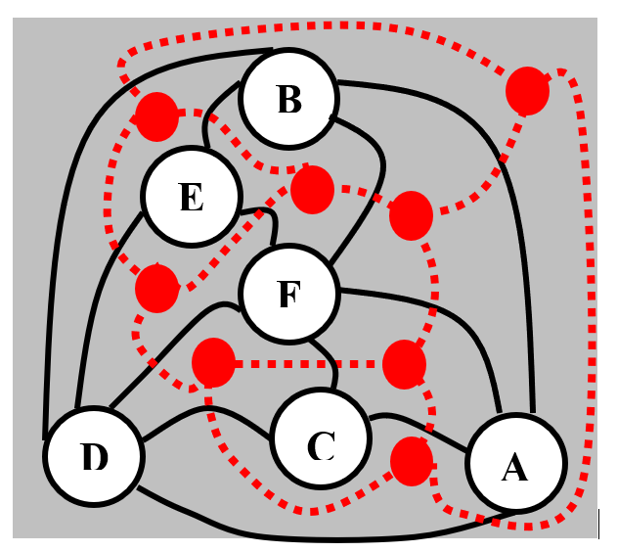

Plano de bloques:

B |  |  |  | A
D | E | F

 | C

D)
Relaciones que están afuera del layout:
B con C: relación tipo X
E con C: relación tipo O
E con A: relación tipo U
Debido a que una de las relaciones que queda afuera del layout (relación entre deptos E y C), no es una de las 3 relaciones con más bajo puntaje en la matriz REL, entonces el layout no es óptimo.

